Sheet1
ข้อมูลผลการดำเนินงานในเชิงสถิติ การตั้งจุดตรวจ จุดสกัด
ประจำปีงบประมาณ พ.ศ.๒๕๖๗ สถานีตำรวจภูธรบ่อพลอย
ผลการดำเนินการในการตั้งจุดตรวจ จุดสกัด

ข้อมูล ณ มกราคม ๒๕๖๗
เดือน/ ปี | เวลา | จำนวนตั้งจุด | จำนวนการเรียกตรวจ (ราย) | พบกระทำความผิด (ราย) | จำนวนออกใบสั่งเปรียบเทียบปรับ(ราย) | ไม่พบการกระทำผิด (ราย) | ว่ากล่าวตักเตือน (ราย) | รวม
1 ม.ค. 67 | 10.00-12.00 น. | 1 | 25 | 18 | 0 | 0 | 18 | 25
 | 18.00-24.00 น. | 1 | 15 | 0 | 0 | 0 | 0 | 15
2 ม.ค. 67 | 10.00-12.00 น. | 1 | 50 | 35 | 0 | 0 | 35 | 50
 | 18.00-24.00 น. | 1 | 22 | 0 | 0 | 0 | 0 | 22
3 ม.ค. 67 | 10.00-12.00 น. | 1 | 55 | 35 | 0 | 0 | 0 | 55
 | 18.00-24.00 น. | 1 | 26 | 0 | 0 | 0 | 0 | 26
4 ม.ค. 67 | 10.00-12.00 น. | 1 | 26 | 4 | 0 | 0 | 4 | 26
 | 18.00-24.00 น. | 1 | 20 | 0 | 0 | 0 | 0 | 20
5 ม.ค. 67 | 10.00-12.00 น. | 1 | 20 | 0 | 0 | 0 | 0 | 20
 | 18.00-24.00 น. | 1 | 32 | 2 | 0 | 0 | 2 | 32
6 ม.ค. 67 | 10.00-12.00 น. | 1 | 22 | 0 | 0 | 0 | 0 | 22
 | 18.00-24.00 น. | 1 | 15 | 0 | 0 | 0 | 0 | 15
7 ม.ค. 67 | 10.00-12.00 น. | 1 | 30 | 0 | 0 | 0 | 0 | 30
 | 18.00-24.00 น. | 1 | 12 | 0 | 0 | 0 | 0 | 12
8 ม.ค. 67 | 10.00-12.00 น. | 1 | 33 | 0 | 0 | 0 | 0 | 33
 | 18.00-24.00 น. | 1 | 19 | 0 | 0 | 0 | 0 | 19
9 ม.ค. 67 | 10.00-12.00 น. | 1 | 25 | 0 | 0 | 0 | 0 | 25
 | 18.00-24.00 น. | 1 | 20 | 0 | 0 | 0 | 0 | 20
10 ม.ค. 67 | 10.00-12.00 น. | 1 | 40 | 20 | 0 | 0 | 20 | 40
 | 18.00-24.00 น. | 1 | 15 | 0 | 0 | 0 | 0 | 15
11 ม.ค. 67 | 10.00-12.00 น. | 1 | 50 | 34 | 0 | 0 | 34 | 50
 | 18.00-24.00 น. | 1 | 12 | 0 | 0 | 0 | 0 | 12
12 ม.ค. 67 | 10.00-12.00 น. | 1 | 55 | 30 | 0 | 0 | 30 | 55
 | 18.00-24.00 น. | 1 | 20 | 0 | 0 | 0 | 0 | 20
13 ม.ค. 67 | 10.00-12.00 น. | 1 | 20 | 0 | 0 | 0 | 0 | 20
 | 18.00-24.00 น. | 1 | 24 | 0 | 0 | 0 | 0 | 24
14 ม.ค. 67 | 10.00-12.00 น. | 1 | 32 | 0 | 0 | 0 | 0 | 32
 | 18.00-24.00 น. | 1 | 24 | 0 | 0 | 0 | 0 | 24
15 ม.ค. 67 | 10.00-12.00 น. | 1 | 26 | 0 | 0 | 0 | 0 | 26
 | 18.00-24.00 น. | 1 | 24 | 0 | 0 | 0 | 0 | 24
16 ม.ค. 67 | 10.00-12.00 น. | 1 | 25 | 6 | 0 | 0 | 6 | 25
 | 18.00-24.00 น. | 1 | 24 | 0 | 0 | 0 | 0 | 24
17 ม.ค. 67 | 10.00-12.00 น. | 1 | 30 | 18 | 0 | 0 | 0 | 30
 | 18.00-24.00 น. | 1 | 21 | 0 | 0 | 0 | 0 | 21
18 ม.ค. 67 | 10.00-12.00 น. | 1 | 35 | 18 | 0 | 0 | 0 | 35
 | 18.00-24.00 น. | 1 | 24 | 0 | 0 | 0 | 0 | 24
19 ม.ค. 67 | 10.00-12.00 น. | 1 | 22 | 8 | 0 | 0 | 0 | 22
 | 18.00-24.00 น. | 1 | 24 | 0 | 0 | 0 | 0 | 24
20 ม.ค. 67 | 10.00-12.00 น. | 1 | 20 | 6 | 0 | 0 | 0 | 20
 | 18.00-24.00 น. | 1 | 25 | 0 | 0 | 0 | 0 | 15
21 ม.ค. 67 | 10.00-12.00 น. | 1 | 25 | 3 | 0 | 0 | 0 | 25
 | 18.00-24.00 น. | 1 | 24 | 0 | 0 | 0 | 0 | 24
22 ม.ค. 67 | 10.00-12.00 น. | 1 | 18 | 0 | 0 | 0 | 0 | 18
 | 18.00-24.00 น. | 1 | 24 | 2 | 0 | 0 | 2 | 24
23 ม.ค. 67 | 10.00-12.00 น. | 1 | 30 | 6 | 0 | 0 | 6 | 30
 | 18.00-24.00 น. | 1 | 11 | 0 | 0 | 0 | 0 | 11
24 ม.ค. 67 | 10.00-12.00 น. | 1 | 40 | 10 | 0 | 0 | 10 | 40
 | 18.00-24.00 น. | 1 | 22 | 0 | 0 | 0 | 0 | 22
25 ม.ค. 67 | 10.00-12.00 น. | 1 | 33 | 7 | 0 | 0 | 0 | 33
 | 18.00-24.00 น. | 1 | 16 | 0 | 0 | 0 | 0 | 16
26 ม.ค. 67 | 10.00-12.00 น. | 1 | 32 | 0 | 0 | 0 | 0 | 32
 | 18.00-24.00 น. | 1 | 24 | 0 | 0 | 0 | 0 | 24
27 ม.ค. 67 | 10.00-12.00 น. | 1 | 33 | 0 | 0 | 0 | 0 | 33
 | 18.00-24.00 น. | 1 | 24 | 0 | 0 | 0 | 0 | 24
25 ม.ค. 67 | 10.00-12.00 น. | 1 | 43 | 18 | 0 | 0 | 0 | 43
 | 18.00-24.00 น. | 1 | 22 | 2 | 0 | 0 | 0 | 22
26 ม.ค. 67 | 10.00-12.00 น. | 1 | 35 | 4 | 0 | 0 | 4 | 35
 | 18.00-24.00 น. | 1 | 20 | 0 | 0 | 0 | 0 | 20
27 ม.ค. 67 | 10.00-12.00 น. | 1 | 55 | 35 | 0 | 0 | 35 | 55
 | 18.00-24.00 น. | 1 | 22 | 2 | 0 | 0 | 5 | 22
28 ม.ค. 67 | 10.00-12.00 น. | 1 | 37 | 0 | 0 | 0 | 0 | 37
 | 18.00-24.00 น. | 1 | 21 | 0 | 0 | 0 | 0 | 21
29 ม.ค. 67 | 10.00-12.00 น. | 1 | 24 | 0 | 0 | 0 | 0 | 24
 | 18.00-24.00 น. | 1 | 21 | 0 | 0 | 0 | 0 | 21
30 ม.ค. 67 | 10.00-12.00 น. | 1 | 22 | 0 | 0 | 0 | 0 | 22
 | 18.00-24.00 น. | 1 | 12 | 0 | 0 | 0 | 0 | 12
31 ม.ค. 67 | 10.00-12.00 น. | 1 | 37 | 0 | 0 | 0 | 0 | 37
 | 18.00-24.00 น. | 1 | 21 | 0 | 0 | 0 | 0 | 21
รวม |  | 68 | 1807 | 323 | 0 | 0 | 211 | 1797

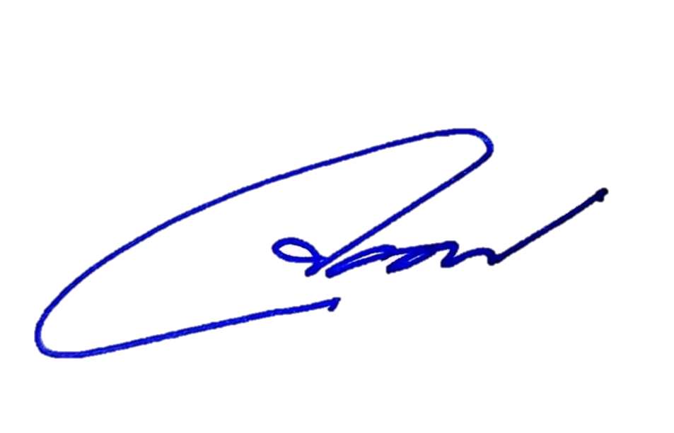
 | ตรวจแล้วถูกต้อง

 | พ.ต.ท. |  |  |  | พ.ต.อ.
 | ( ชนิตร วิโรจน์ศิริ ) |  |  |  | ( จอมพล รุจิรดำรงค์ชัย )
 | รอง ผกก.ป.สภ.บ่อพลอย |  |  |  | ผกก.สภ.บ่อพลอย

